몬스터UI
UI

기본 몬스터 UI
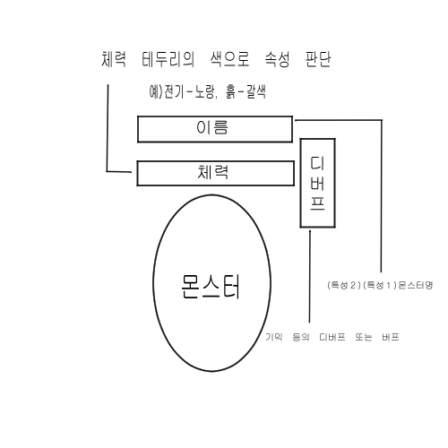
 | 무속성 체력바 | 전기속성 체력바 | 흙속성 체력바
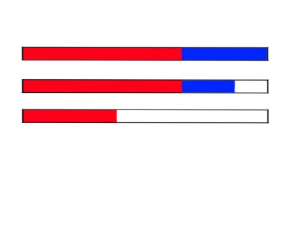
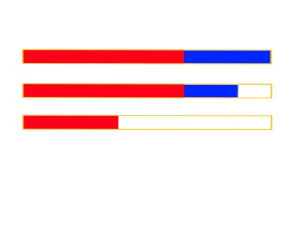
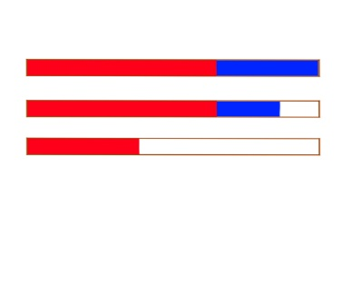

 |  | 물속성 체력바 | 불속성 체력바

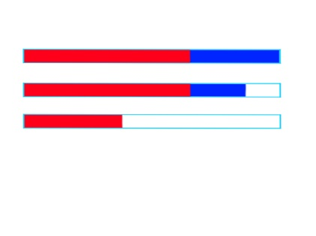


몬스터 클릭시 UI

아이콘 클릭시

몬스터 종류
에셋
https://assetstore.unity.com/packages/3d/characters/creatures-total-pack-part-1-129942

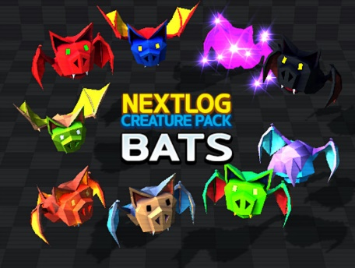
흡혈박쥐
 | 등장 라운드 : 1~10

 | 속성 : 무(60%), 불(30%), 흙(10%)

 | 특성 : 큰, 신속의

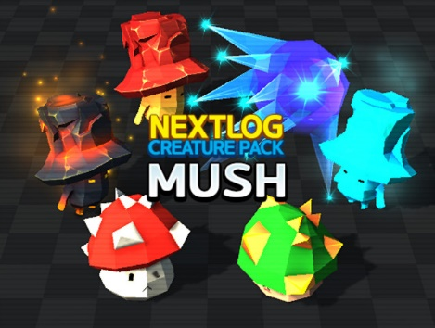
괴물버섯
 | 등장 라운드 : 6~15

 | 속성 : 무(50%), 물(30%), 불(10%), 흙(10%)

 | 특성 : 큰, 튼튼한

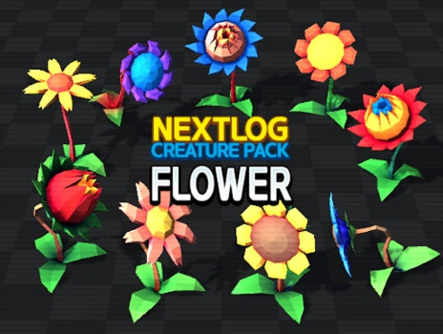
식인꽃
 | 등장 라운드 : 11~20

 | 속성 : 무(50%), 흙(30%), 물(15%), 불(5%)

 | 특성 : 튼튼한, 풍부한


어인
 | 등장 라운드 : 16~25

 | 속성 : 무(40%), 물(40%), 전기(15%), 불(5%)

 | 특성 : 풍부한, 신속한

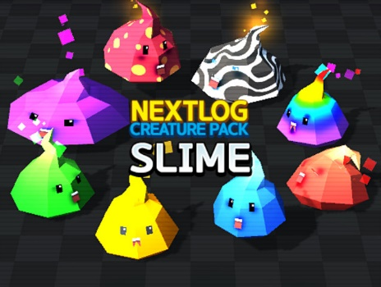
슬라임
 | 등장 라운드 : 21~30

 | 속성 : 무(20%), 물(20%), 흙(20%), 불(20%), 전기(20%)

 | 특성 : 거대한, 풍부한

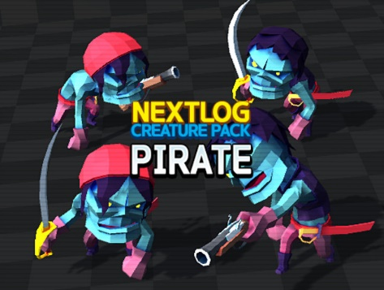
유령해적
 | 등장 라운드 : 26~ 35

 | 속성 : 물(50%), 무(25%), 전기(25%)

 | 특성 : 단단한, 쾌속의

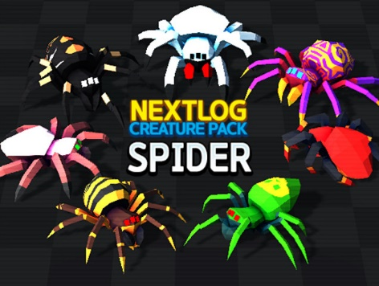
거대식인거미
 | 등장 라운드 : 31~40

 | 속성 : 무(15%), 흙(35%), 전기(25%), 불(25%)

 | 특성 : 거대한, 단단한

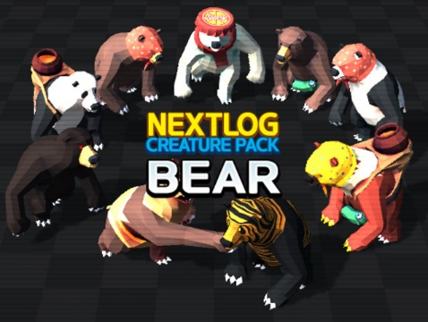
곰
 | 등장 라운드 : 36~45

 | 속성 : 전기(40%), 불(30%), 흙(20%), 물(10%)

 | 특성 : 단단한, 쾌속의

45라운드 이후 : 모든 몬스터가 출현 *레벨은 전부 5로 고정된다.

*두 몬스터가 겹쳐 나오는 경우 출현량은 반반이다.(총 마릿수 홀수일시 등장라운드가 더 낮은 몬스터가 1마리 많이 소환된다.)

